INSTRUCCIONES GENERALES
 | SOLICITUD DE CONSTITUCIÓN DE RESERVA PRESUPUESTAL
 | GESTIÓN ADMINISTRATIVA Y FINANCIERA
 | CÓDIGO | GADF-F-068 | VERSIÓN | 007 | FECHA | 2025-12-19

1- El diligenciamiento y entrega del formato debe ser en el marco del cierre fiscal de la vigencia actual.
2- El Ordenador del Gasto y el Supervisor serán los responsables de las Reservas Presupuestales constituidas en la apertura de la nueva vigencia.
3- Tenga en cuenta que el formato debe ser entregado al Área de Presupuesto a través de un memorando interno el cual deberá ser radicado en Sistema de Gestión Documental ORFEO, para lo cual es necesario anexarlo como documento adjunto en el borrador del respectivo memorando interno de remisión previo a su radicación.
4- El formato debe ser debidamente firmado por el Ordenador del Gasto y el Supervisor del Contrato, frente a la firma tenga en cuenta las situaciones que se pueden presentar: El Formato contiene las dos firmas manuscritas En este caso debe escanear el documento y adjuntar el archivo de PDF en el memorando remisorio mencionado previamente, sin embargo, después el formato original debe ser entregado físicamente al área de presupuesto para la custodia. El formato contiene las dos firmas realizadas mediante certificados digitales Deberá guardar el formato de Excel en la opción menú "Archivo" luego seleccionar "guardar como" y finalmente tipo de formato "PDF", y posteriormente podrá iniciar el trámite de firmas digitales en el documento de PDF generado. ¡OJO! la fecha del diligenciamiento del formato debe coincidir con la fecha de la realización de la firma digital. En este caso solamente se deberá adjuntar el archivo de PDF en el borrador del memorando remisorio. El formato contiene una firma manuscrita y una digital Se recomienda que la primera firma sea la manuscrita, luego se debe escanear el documento en formato PDF y colocar la firma digital. Esto dado que una vez firmado el documento digitalmente no puede tener modificaciones por que inmediatamente se invalidará la firma digital. En este caso el documento con la firma manuscrita deberá remitirse al área de presupuesto en físico para su custodia.
¿Como realizar la validación de las firmas digitales del formato de Constitución de Reservas Presupuestales?
Siempre que un documento de PDF esta firmado digitalmente en la parte superior se evidenciará el estado de las firmas, para mirar el detalle de las mismas se debe dar Clic en la plumilla señalada en la siguiente imagen:
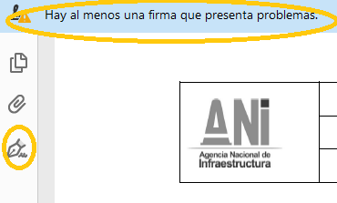

Seguidamente, sobre la firma que se va a revisar deberá ejecutar doble Clic izquierdo, allí encontrará los detalles del certificado y el tipo de problemas que presenta, si se llegasen a presentar. ¡OJO! nunca el triangulo que se visualiza en el panel debe ser de color rojo eso indicaría que la firma digital es inválida y el documento por lo tanto pierde su validez.
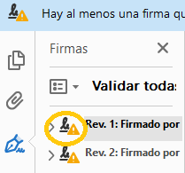

Finalmente, para evidenciar la fecha de firma, deberá ejecutar un clic derecho en el campo "Rev. 1(2):Firmado por" y seguidamente seleccionar la opción "Mostrar propiedades de la firma". (EN TODOS LOS CASOS LA FECHA DE LA FIRMA DEBERÁ CORRESPONDER CON LA FECHA DEL DILIGENCIAMIENTO DEL FORMATO)

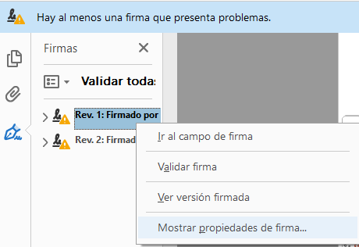

En virtud de la aplicación de Ley 527 de 1999 "“Por medio de la cual se define y reglamenta el acceso y uso de los mensajes de datos, del comercio electrónico y de las firmas digitales, y se establecen las entidades de certificación y se dictan otras disposiciones" y Decreto 2364 de 2012 "Por medio del cual se reglamenta el artículo 7° de la Ley 527 de 1999, sobre la firma electrónica y se dictan otras disposiciones", los firmantes deberan hacer uso de los mecanismos validos para suscribir este documento.

